Pasaporte - HC
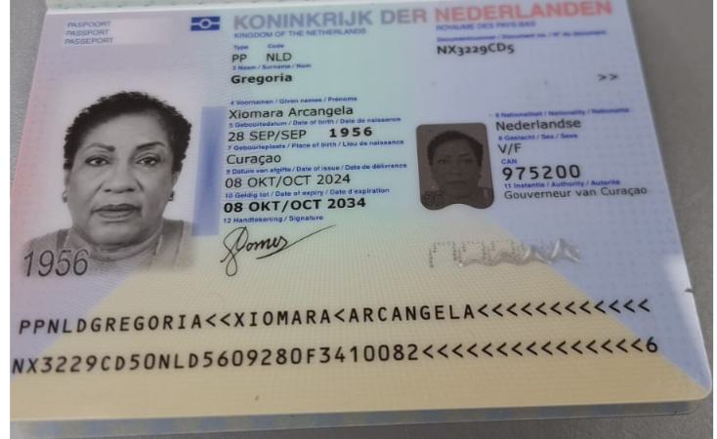
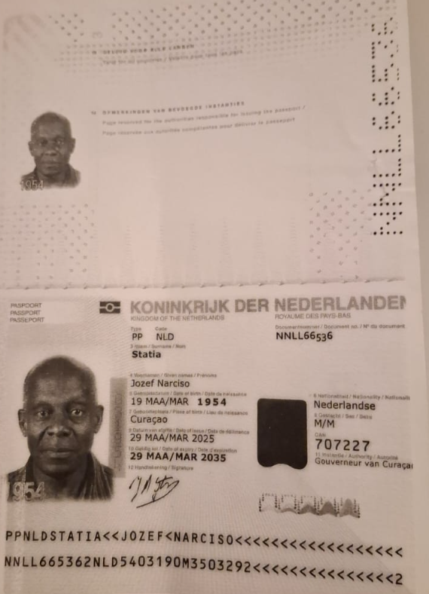

 |  | Jozef

Nombre | Xiomara | Nombre | Jozef
Nombre | Arcangela | Nombre | Narciso
Apellido | Gregoria | Apellido | Statia
Género: . | Femenino | Género: . | Mascuino
Pasaporte | NX3229CD5 | Pasaporte | NNLL66536
Fecha de nacimiento | 28/09/1956 | Fecha de nacimiento | 19/03/1954
Edad | 69 años | Edad
Estado civil |  | Estado civil
Nacionalidad |  | Nacionalidad
Domicilio | curazao | Domicilio | curazao
Email: | xio4212@hotmail.com. gregorym.gomez@gmail.com | Email: | jozef_statia@yahoo.com
Teléfono | 59995241859 | Teléfono
Profesión |  | Profesión
RH | B | RH
Seguro |  | Seguro
Peso | 70 kilos | Peso
Altura | 1.64 mts | Altura
Idioma |  | Idioma

Confirmación
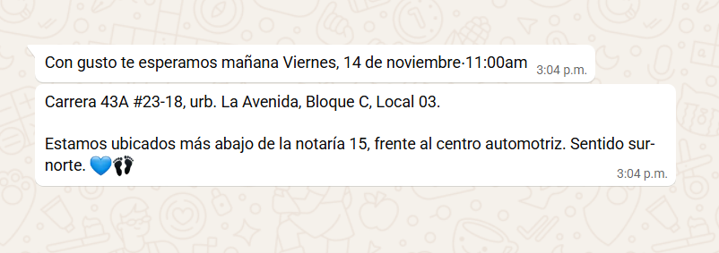
ORTOPEDIA CITA | CHIPS
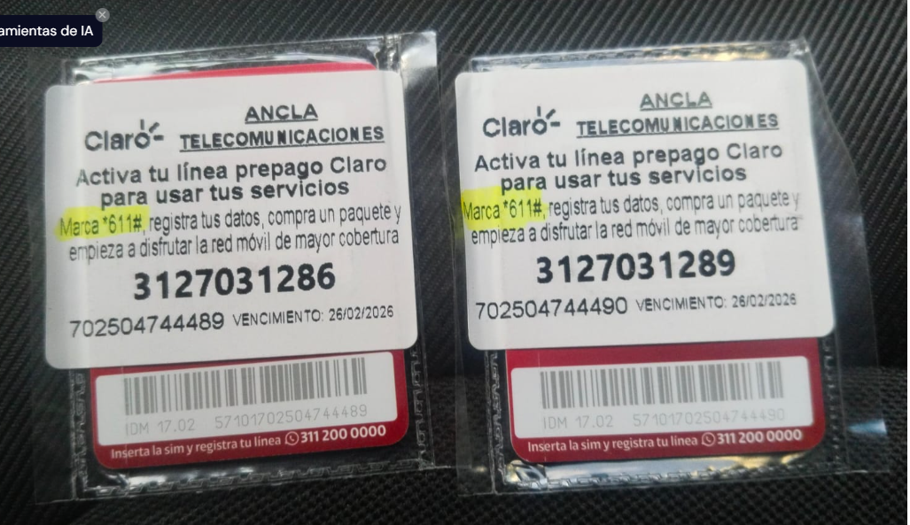
 |  | 312 703 1286
 |  | 312 703 1289

FISIATRÍA CITA

 | HOTEL RESERVA MEDICAL TRIP COLOMBIA
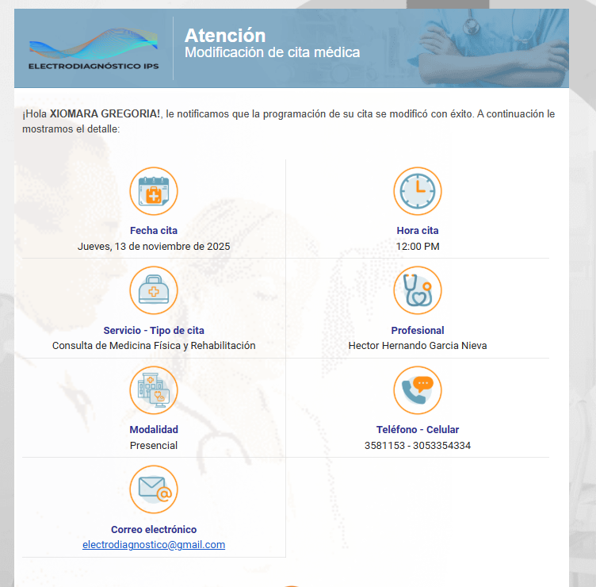
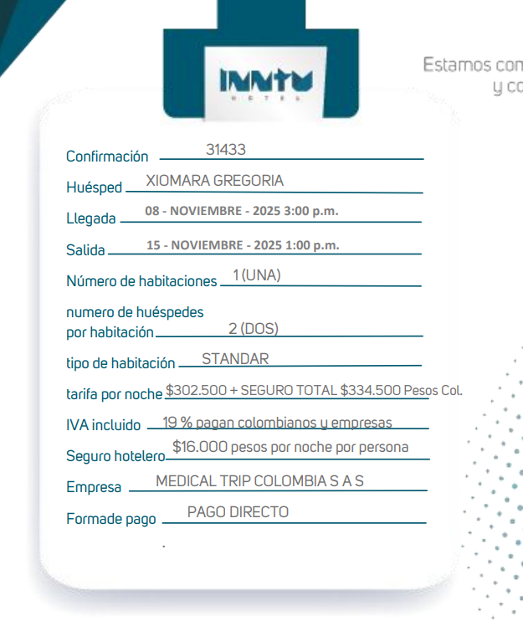

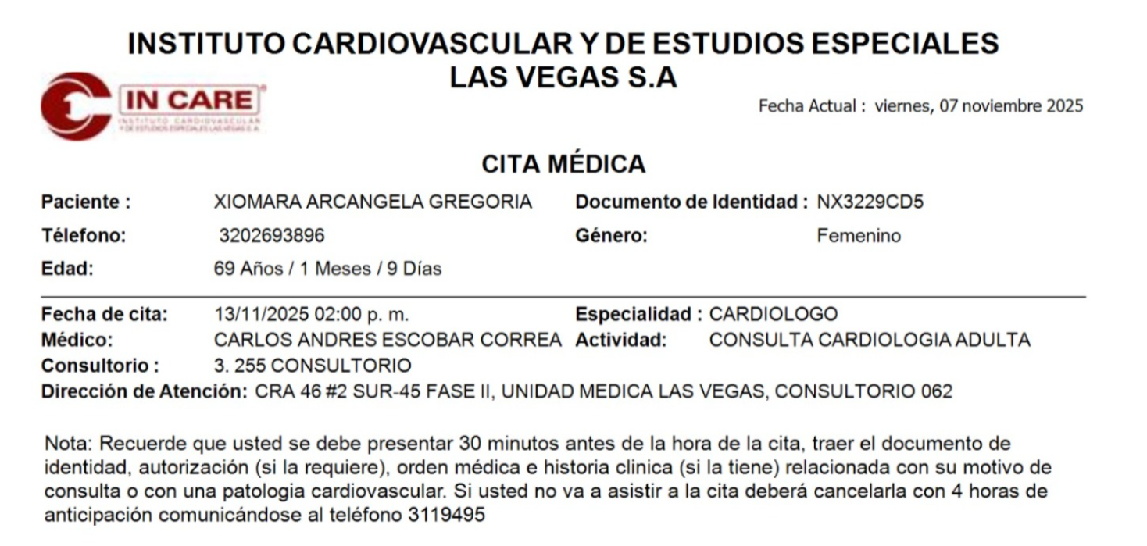
CITA CARDIOLOGO

 | CARLOS ANDRES ESCOBAR
 | CLINICA LAS VEGAS FASE II CONSULTORIO 062

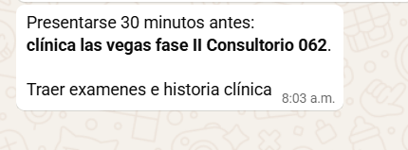

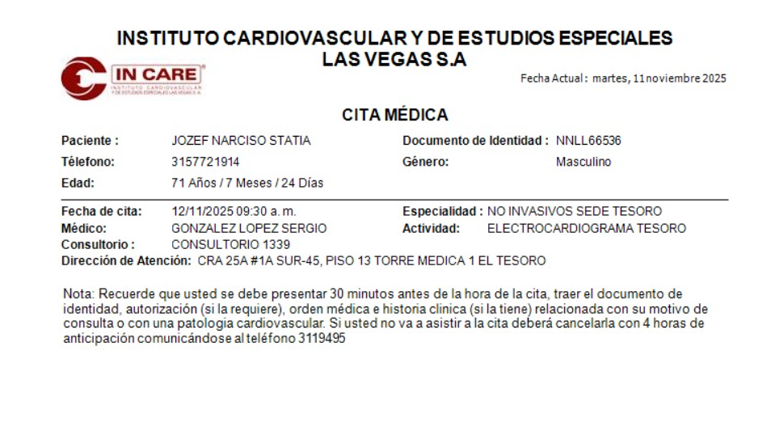
 | PODOLOGÍA

Vuelo
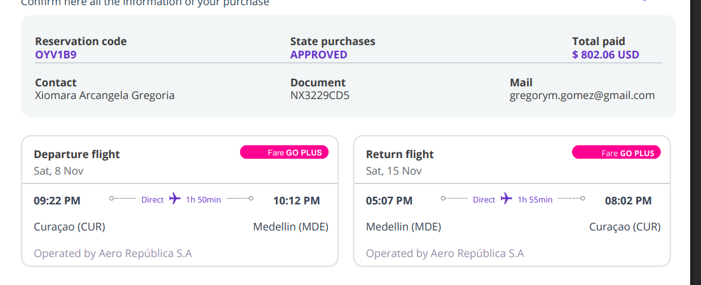

OYV1B9
P5 7450
Statia

